CollectiveAccess
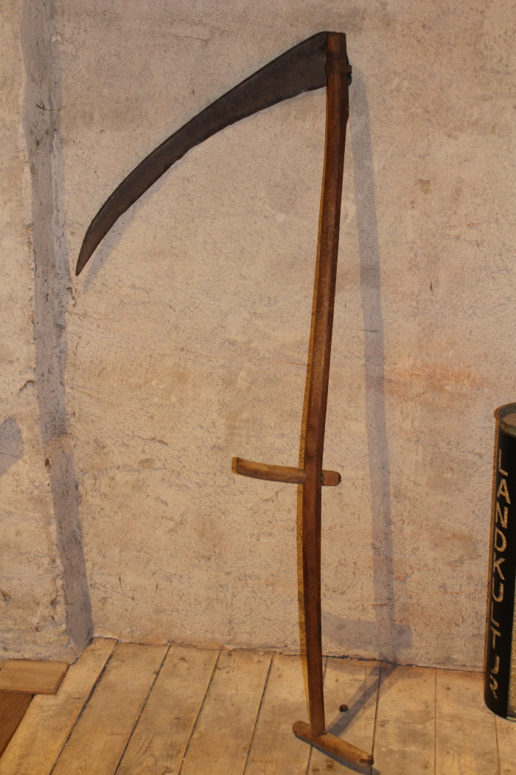
Image | Object | Description | Date
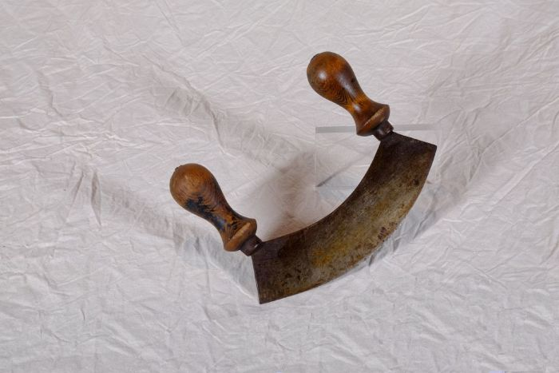 | Wiegemesser (A1200) | Ein Wiegemesser wurde mit beiden Händen bedient. Durch eine pendelartige Bewegung konnten damit unter anderem Kräuter, Gewürze und Gemüse effizient zerkleinert werden. Vor dem Aufkommen von Fleischwölfen wurden Wiegemesser auch zur Herstellung von Mett und Hackfleisch benutzt.
 | Sense (A1211) | Sensen dienten zum Schneiden von Gras und Getreide. Dabei war eine Vielzahl an Sensenblättern gebräuchlich, die sich in Länge und Form unterschieden. Das Blatt dieser Sense ist 80cm lang. Mit langen Sensenblättern wurden grundsätzlich eher hohe Getreidedorten auf größerer Fläche geschnitten, mit kurzen Blättern eher niedrigere Pflanzen wie Gräser an unzugänglicheren Stellen.
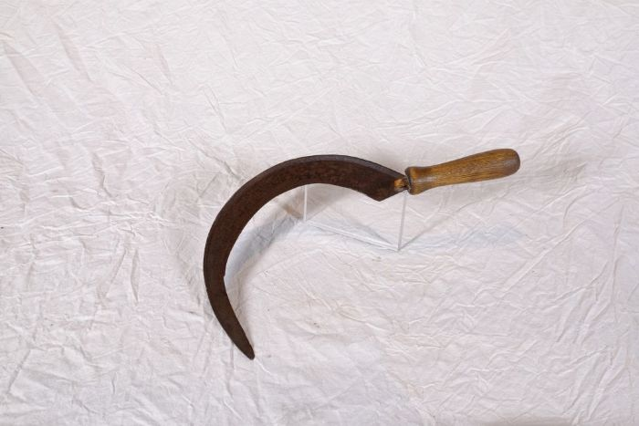 | Sichel (A1224) | Sicheln wurden in erster Linie zum Schneiden von Gras und Getreide verwendet. Man konnte mit ihnen beispielsweise kleinere Mengen an Gras für die Stallfütterung schneiden. Auch in Gebieten, in denen für den Einsatz einer Sense nicht genügend Platz war, wie beispielsweise an Feldrainen oder Grabenrändern, war eine Sichel nützlich. Aber auch bei der Ernte auf dem Feld fanden Sicheln Verwendung. Mit ihnen wurde das vom Mäher mit der Sense geschnittene Korn aufgehoben und zu Garben zusammengepackt.
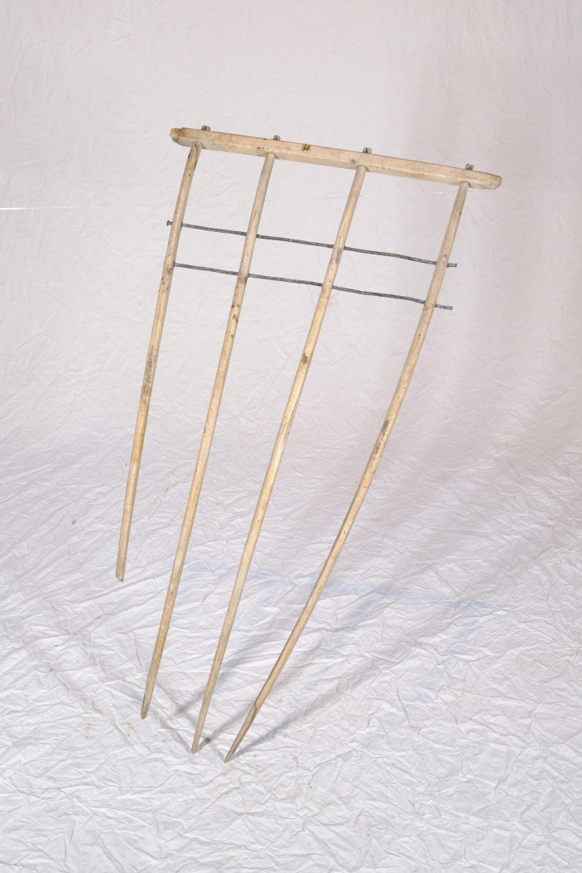
 | Heckgestell einer Hecksense, ohne Blatt und Stiel (A1328) | Hecksensen dienten zum Schneiden von kurzen Getreidesorten. Sie verfügten über ein hölzernes Gestell, das sogenannte Heckgestell, oberhalb des Sensenblattes. Dieses Heckgestell bewirkte, dass geschnittenes Korn besser in Schwaden fiel. Schwaden sind die Reihen von gemähtem Getreide oder auch der Vorgang des Ablegens in Reihen – das Korn wurde geschwadet. Da dieses Schwaden mit kurzen Getreidesorten wie Gerste und Weizen, aber auch bei liegendem Getreide schwieriger war als bei langstieligen, aufrecht stehenden Pflanzen, wurden hierfür Hecksensen eingesetzt.
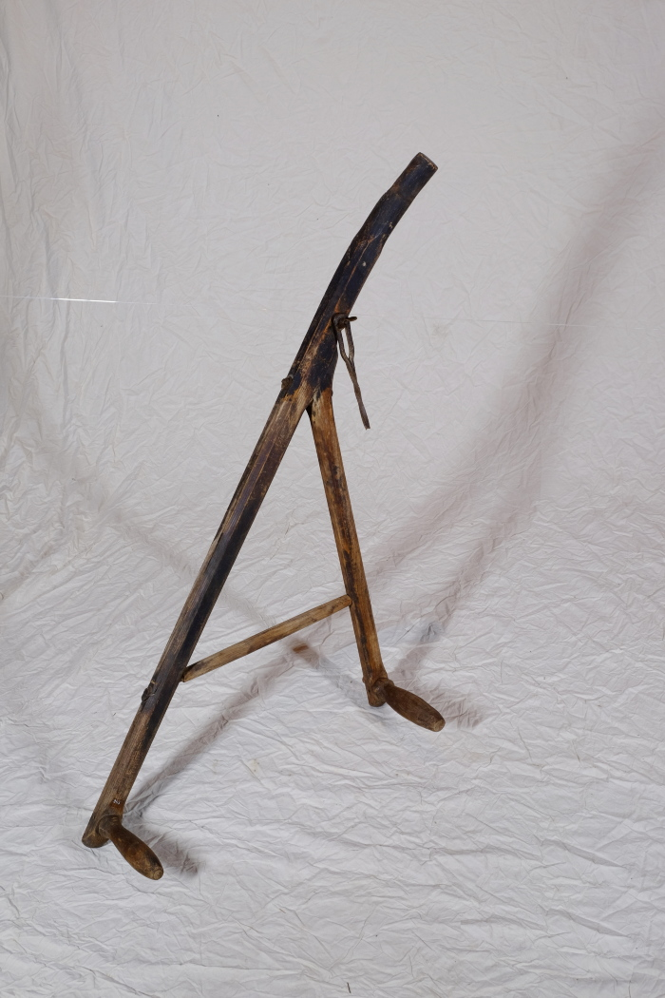
 | Kurzsense (A1343) | Die Kurzsense wurde zum Schneiden von Korn gebraucht. Der Mäher konnte die Sense mit beiden Händen bedienen.
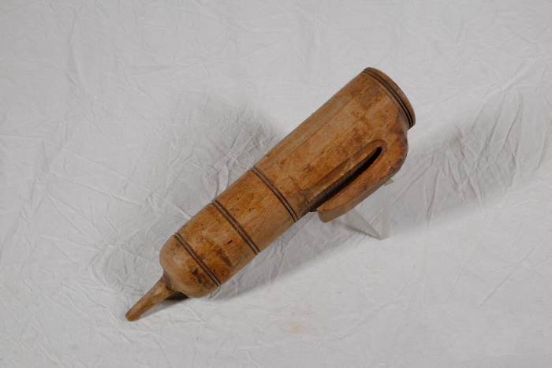 | Wetzsteinköcher (A1372) | Um während der Mahd die Schneiden der Sensen und Sicheln auch auf dem Feld nachschärfen zu können, trug man bis ins ausgehende 19. Jahrhundert einen Wetzstein bei sich. Dieser bestand oft aus Sand- oder Schiefergestein. Da der Stein jedoch nur gut schliff, wenn er nass war, benötigte man stets Wasser. Hierfür wurde der Wasserbehälter, der regional unterschiedlich genannt wurde, am Gürtel getragen. Oft war dem Wasser noch Essig zugesetzt, was die Schleifwirkung des Steines noch erhöhen sollte. Mit der kleinen Spitze am Boden konnte das Gefäß in die Erde gesteckt werden, während man das Werkzeug schliff.
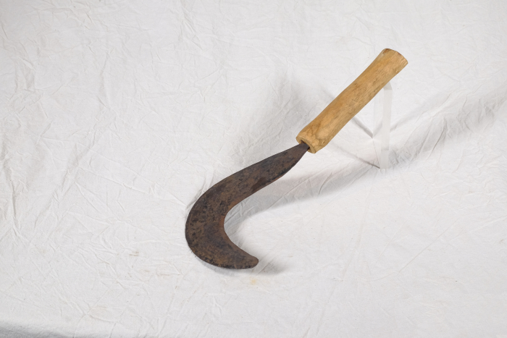 | Sichel für Gebüsch (A1407) | Diese Sichel stammt aus Afrika. Sicheln wurden in erster Linie zum Schneiden von Gras und Getreide verwendet. Diese kompaktere Form mit einem verhältnismäßig starken Blatt eignete sich jedoch besonders, um damit stärkere Pflanzen zu durchtrennen. Mit ihr konnte man auch Gebüsch und Gestrüpp schneiden.
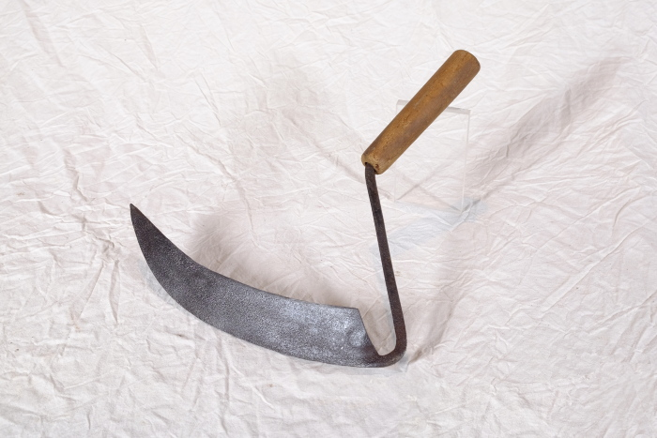 | Sichel für Farn und Unkraut (A1485) | Mit dieser besonderen Sichelform konnte man zwar auch Gras schneiden, jedoch eignete sie sich besonders zum Schneiden von Farnen und Unkraut in Forstkulturen.
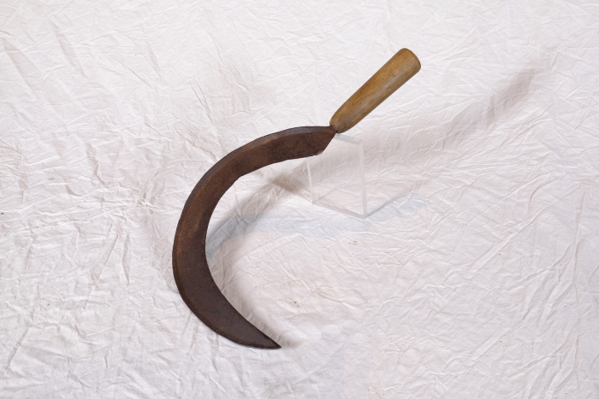 | Sichel (A1514) | Sicheln wurden in erster Linie zum Schneiden von Gras und Getreide verwendet. Man konnte mit ihnen beispielsweise kleinere Mengen an Gras für die Stallfütterung schneiden. Auch in Gebieten, in denen für den Einsatz einer Sense nicht genügend Platz war, wie beispielsweise an Feldrainen oder Grabenrändern, war eine Sichel nützlich. Aber auch bei der Ernte auf dem Feld fanden Sicheln Verwendung. Mit ihnen wurde das vom Mäher mit der Sense geschnittene Korn aufgehoben und zu Garben zusammengepackt.
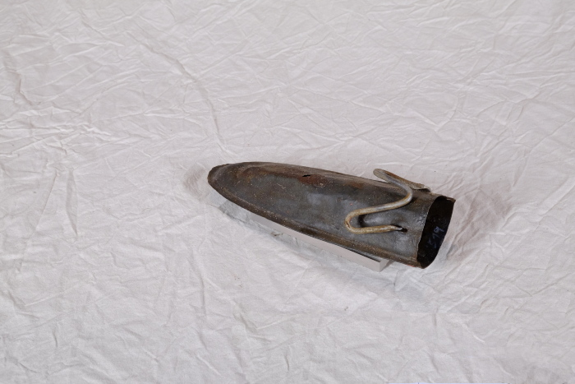 | Wetzsteinköcher (A1519) | Um während der Mahd die Schneiden der Sensen und Sicheln auch auf dem Feld nachschärfen zu können, trug man bis ins ausgehende 19. Jahrhundert einen Wetzstein bei sich. Dieser bestand oft aus Sand- oder Schiefergestein und wurde in einem Wetzsteinköcher mitgeführt.
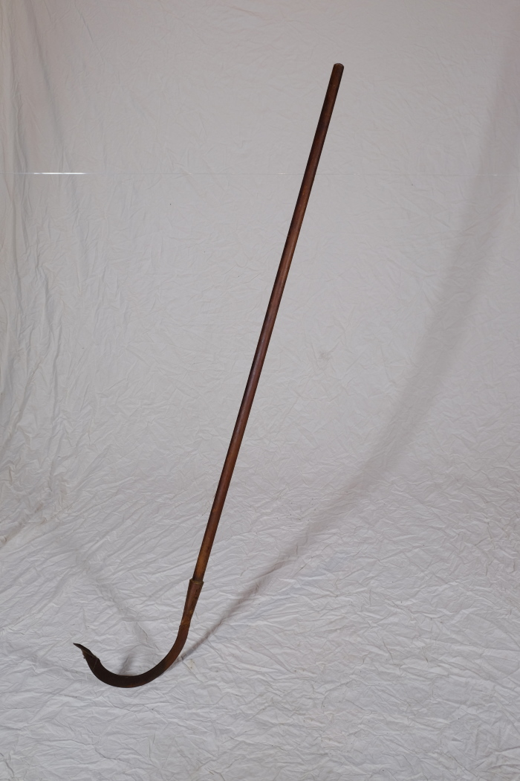
 | Kurzsense (A1606) | Die Kurzsense eignete sich mit ihrem Stiel und dem verhältnismäßig kleinen, aber kräftigen Sensenblatt besonders, um an unwegsamen Grabenrändern Gras, aber auch Gestrüpp zu schneiden.

